NvI III
Aanbesteding inzamelen huishoudelijk afval gemeenten Utrechtse Heuvelrug: Nota van Inlichtingen III

Vragen
Vraagnr. | Document / Onderdeel | Paragraaf/Artikelnr. | Pagina nr. | Vraag | Antwoord
1 | Aanbestedingsdocument | 7.3.7 | 27 | U stelt "Inschrijver stelt per jaar 5% van de opdrachtsom ter beschikking voor social return activiteiten". Moet dit niet zijn 5% van de loonsom? | Conform het antwoord op vraag 2 van Nota van Inlichtingen I stelt Inschrijver per jaar 5% van de loonsom exclusief BTW ter beschikking voor de inrichting van social return (SR)-activiteiten ten behoeve van de uitvoering van de Opdracht.
2 | Aanbestedingsdocument | 7.3.8 | 28 | U vraagt om een VCA* en/of VCA** of gelijkwaardig certificaat. Ziet u het ISO 45001 certificaat als gelijkwaardig? | In lijn met het antwoord op vraag 49 van Nota van Inlichtingen I ziet aanbestedende dienst dit als gelijkwaardig.
3 | Aanbestedingsdocument | 8.5.2 | 33 | U vraagt in de laatste alinea om op het inschrijfformulier aan te geven hoeveel voertuigen per contractjaar worden ingezet en in welke mate de opgegeven voertuigen ingezet worden in het betreffende contractjaar. Wij zien hier echter geen mogelijkheid/cel/veld toe op het inschrijfformulier. Kunt u aangeven wat u exact verwacht en wellicht een nieuw inschrijfformulier verstrekken? | 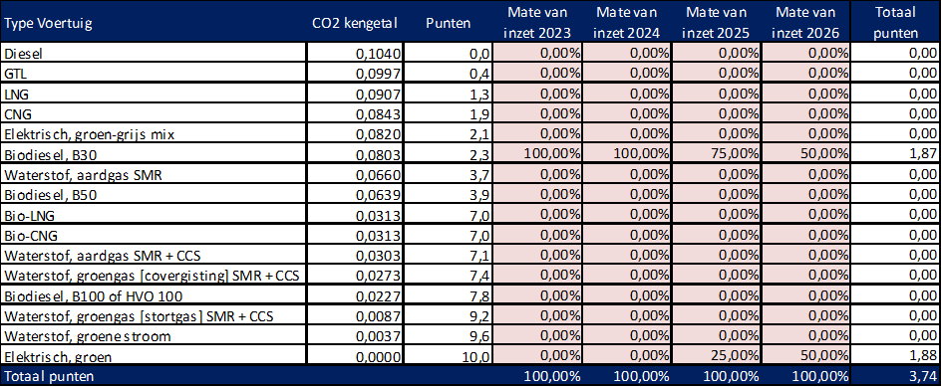 Inschrijver dient op het inschrijfformulier (alleen) aan te geven in welke mate de opgegeven voertuigtypen ingezet worden voor uitvoering van de opdracht in het betreffende contractjaar (en niet ook het aantal voertuigen per contractjaar). De mate van inzet (in procenten (%)) per contractjaar is gedefinieerd als het aantal keren dat een bepaald type voertuig wordt gebruikt voor de inzameling en bijbehorende aflevering van afval bij de overslag- en/of verwerkingslocaties, gedeeld door het totaal van alle keren dat de inschrijver met alle voertuigen afval heeft ingezameld en heeft afgeleverd bij de overslag- en/of verwerkingslocaties. Inschrijver kan de mate van inzet (in procenten (%)) van de voertuigtypen invullen in cellen F45 t/m I60, zie separate publicatie geactualiseerd inschrijfformulier. Onderstaand treft u ter verduidelijking een voorbeeld. Voorbeeld Inschrijver X verzorgt de inzameling van afval (incl. bijbehorende aflevering van het afval bij de overslag- en/of verwerkingslocaties) in de eerste twee contractjaren (2023 (kolom F)+ 2024 (kolom G)) volledig (100%) met voertuigen rijdend op "Biodiesel, B30". In het derde contractjaar (2025 (kolom H)) wordt de inzameling van afval (incl. bijbehorende aflevering van het afval bij de overslag- en/of verwerkingslocaties) voor 25% uitgevoerd met voertuigen rijdend op "Elektrisch, groen" en voor 75% met voertuigen rijdend op "Biodiesel, B30". In het vierde contractjaar (2026 (kolom I)) wordt de inzameling van afval (incl. bijbehorende aflevering van het afval bij de overslag- en/of verwerkingslocaties) voor 50% uitgevoerd met voertuigen rijdend op "Elektrisch, groen" en voor 50% met voertuigen rijdend op "Biodiesel, B30". Zie onderstaand de berekening van de score (het aantal punten) voor het subgunningscriterium Inzet duurzame voertuigen van inschrijver X. De score voor het subgunningscriterium Inzet duurzame voertuigen van inschrijver X bedraagt 3,74 punten.
4 | Aanbestedingsdocument | 8.5.2 | 34 | Bovenaan pagina 34 heeft u een tabel opgenomen met "type voertuig, CO2 kengetal en punten". Deze tabel wijkt af van de tabel welke u heeft gepubliceerd bij het antwoord op vraag 50 in "Nvi 2022-04-29v1.pdf". Zo missen we bijvoorbeeld in de huidige tabel "Biodiesel B50 en HVO100". Wij willen u vragen de tabel zoals opgenomen in "Nvi 2022-04-29v1.pdf" over te nemen in het aanbestedingsdocument. Is dit akkoord? | Aanbestedende dienst stemt in met uw voorstel. Beoordeling van de ingezette voertuigen vindt plaats conform onderstaande indeling. Zie separate publicatie geactualiseerd inschrijfformulier.

